例6-3
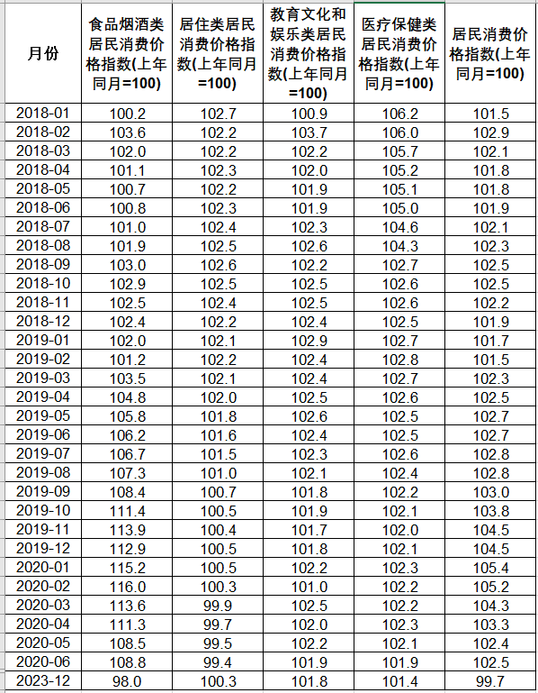
【例6-3】根据中国统计年鉴汇总了2018年1月至2023年12月共计72个月全国的居民消费价格指数（单位：上年同月=100），选取了其中的4种价格指数与总的居民消费价格指数。这4种价格指数分别为：食品烟酒类、居住类、教育文化和娱乐、医疗保健类。查询的数据示例(只展示2年)如表6-2所示，根据这些数据建立多元线性回归模型，并分析4种价格指数对居民消费价格指数的影响。
表6-2

散点图
食品烟酒类的关系图
100.2 | 101.5
103.6 | 102.9
102.0 | 102.1
101.1 | 101.8
100.7 | 101.8
100.8 | 101.9
101.0 | 102.1
101.9 | 102.3
103.0 | 102.5
102.9 | 102.5
102.5 | 102.2
102.4 | 101.9
102.0 | 101.7
101.2 | 101.5
103.5 | 102.3
104.8 | 102.5
105.8 | 102.7
106.2 | 102.7
106.7 | 102.8
107.3 | 102.8
108.4 | 103.0
111.4 | 103.8
113.9 | 104.5
112.9 | 104.5
115.2 | 105.4
116.0 | 105.2
113.6 | 104.3
111.3 | 103.3
108.5 | 102.4
108.8 | 102.5
98.0 | 99.7
居住类的关系图
102.7 | 101.5
102.2 | 102.9
102.2 | 102.1
102.3 | 101.8
102.2 | 101.8
102.3 | 101.9
102.4 | 102.1
102.5 | 102.3
102.6 | 102.5
102.5 | 102.5
102.4 | 102.2
102.2 | 101.9
102.1 | 101.7
102.2 | 101.5
102.1 | 102.3
102.0 | 102.5
101.8 | 102.7
101.6 | 102.7
101.5 | 102.8
101.0 | 102.8
100.7 | 103.0
100.5 | 103.8
100.4 | 104.5
100.5 | 104.5
100.5 | 105.4
100.3 | 105.2
99.9 | 104.3
99.7 | 103.3
99.5 | 102.4
99.4 | 102.5
100.3 | 99.7
月份 | 食品烟酒类居民消费价格指数(上年同月=100) | 居住类居民消费价格指数(上年同月=100) | 教育文化和娱乐类居民消费价格指数(上年同月=100) | 医疗保健类居民消费价格指数(上年同月=100) | 居民消费价格指数(上年同月=100)
2018-01 | 100.2 | 102.7 | 100.9 | 106.2 | 101.5
2018-02 | 103.6 | 102.2 | 103.7 | 106.0 | 102.9
2018-03 | 102.0 | 102.2 | 102.2 | 105.7 | 102.1
2018-04 | 101.1 | 102.3 | 102.0 | 105.2 | 101.8
2018-05 | 100.7 | 102.2 | 101.9 | 105.1 | 101.8
2018-06 | 100.8 | 102.3 | 101.9 | 105.0 | 101.9
2018-07 | 101.0 | 102.4 | 102.3 | 104.6 | 102.1
2018-08 | 101.9 | 102.5 | 102.6 | 104.3 | 102.3
2018-09 | 103.0 | 102.6 | 102.2 | 102.7 | 102.5
2018-10 | 102.9 | 102.5 | 102.5 | 102.6 | 102.5
2018-11 | 102.5 | 102.4 | 102.5 | 102.6 | 102.2
教育文化和娱乐的关系图
100.9 | 101.5
103.7 | 102.9
102.2 | 102.1
102.0 | 101.8
101.9 | 101.8
101.9 | 101.9
102.3 | 102.1
102.6 | 102.3
102.2 | 102.5
102.5 | 102.5
102.5 | 102.2
102.4 | 101.9
102.9 | 101.7
102.4 | 101.5
102.4 | 102.3
102.5 | 102.5
102.6 | 102.7
102.4 | 102.7
102.3 | 102.8
102.1 | 102.8
101.8 | 103.0
101.9 | 103.8
101.7 | 104.5
101.8 | 104.5
102.2 | 105.4
101.0 | 105.2
102.5 | 104.3
102.0 | 103.3
102.2 | 102.4
101.9 | 102.5
101.8 | 99.7
医疗保健的关系图
106.2 | 101.5
106.0 | 102.9
105.7 | 102.1
105.2 | 101.8
105.1 | 101.8
105.0 | 101.9
104.6 | 102.1
104.3 | 102.3
102.7 | 102.5
102.6 | 102.5
102.6 | 102.2
102.5 | 101.9
102.7 | 101.7
102.8 | 101.5
102.7 | 102.3
102.6 | 102.5
102.5 | 102.7
102.5 | 102.7
102.6 | 102.8
102.4 | 102.8
102.2 | 103.0
102.1 | 103.8
102.0 | 104.5
102.1 | 104.5
102.3 | 105.4
102.2 | 105.2
102.2 | 104.3
102.3 | 103.3
102.1 | 102.4
101.9 | 102.5
101.4 | 99.7
2018-12 | 102.4 | 102.2 | 102.4 | 102.5 | 101.9
2019-01 | 102.0 | 102.1 | 102.9 | 102.7 | 101.7
2019-02 | 101.2 | 102.2 | 102.4 | 102.8 | 101.5
2019-03 | 103.5 | 102.1 | 102.4 | 102.7 | 102.3
2019-04 | 104.8 | 102.0 | 102.5 | 102.6 | 102.5
2019-05 | 105.8 | 101.8 | 102.6 | 102.5 | 102.7
2019-06 | 106.2 | 101.6 | 102.4 | 102.5 | 102.7
2019-07 | 106.7 | 101.5 | 102.3 | 102.6 | 102.8
2019-08 | 107.3 | 101.0 | 102.1 | 102.4 | 102.8
2019-09 | 108.4 | 100.7 | 101.8 | 102.2 | 103.0
2019-10 | 111.4 | 100.5 | 101.9 | 102.1 | 103.8
2019-11 | 113.9 | 100.4 | 101.7 | 102.0 | 104.5
2019-12 | 112.9 | 100.5 | 101.8 | 102.1 | 104.5
2020-01 | 115.2 | 100.5 | 102.2 | 102.3 | 105.4
2020-02 | 116.0 | 100.3 | 101.0 | 102.2 | 105.2
2020-03 | 113.6 | 99.9 | 102.5 | 102.2 | 104.3
2020-04 | 111.3 | 99.7 | 102.0 | 102.3 | 103.3
2020-05 | 108.5 | 99.5 | 102.2 | 102.1 | 102.4
2020-06 | 108.8 | 99.4 | 101.9 | 101.9 | 102.5
2023-12 | 98.0 | 100.3 | 101.8 | 101.4 | 99.7

